ปก


รายงานผลการจัดซื้อจัดจ้าง
ประจำปีงบประมาณ พ.ศ.๒๕๖๘

เทศบาลตำบลโนนสะอาด
อำเภอศรีบุญเรือง จังหวัดหนองบัวลำภู

แบบรายงาน ข้อ 1-4
 | รายงานผลการจัดซื้อจัดจ้าง ประจำปีงบประมาณ พ.ศ.2568
 | เทศบาลตำบลโนนสะอาด อำเภอศรีบุญเรือง จังหวัดหนองบัวลำภู
 | 
 |  | เทศบาลตำบลโนนสะอาด ดำเนินการจัดซื้อจัดจ้างตามพระราชบัญญัติการจัดซื้อจัดจ้างและการบริหาร
 | พัสดุภาครัฐ พ.ศ.2560 โดยมีผลใช้บังคับเมื่อวันที่ 23 สิงหาคม 2560 เพื่อให้การดำเนินการจัดซื้อจัดจ้างและการ
 | บริหารพัสดุภาครัฐ มีกรอบการปฏิบัติงานที่เป็นมาตรฐานเดียวกัน โดยการกำหนดเกณฑ์มาตรฐานกลางเพื่อให้หน่าย
 | งานของรัฐทุกแห่งนำไปใช้เป็นหลักปฏิบัติ โดยมุ่งเน้นการเปิดเผยข้อมูลต่อสาธารณชนให้มากที่สุดเพื่อให้เกิดความ
 | โปร่งใสและเปิดโอกาสให้มีการแข่งขันอย่างเป็นธรรม รวมทั้งเพื่อให้เป็นไปตามหลักธรรมาภิบาล มีการส่งเสริมให้ภาค
 | ประชาชนมีส่วนร่วมในการตรวจสอบการจัดซื้อจัดจ้างภาครัฐ
 |  | ดังนั้น เพื่อแสดงให้เห็นว่าในรอบปีที่ผ่านมาได้มีผลการดำเนินการจัดซื้อจัดจ้างจำแนกตามวิธีการจัดซื้อ
 | จัดจ้างเป็นอย่างไร และเพื่อแสดงให้เห็นว่าการจัดซื้อจัดจ้างของหน่วยงาน มีความคุ้มค่า โปร่งใส มีประสิทธิภาพและ
 | ประสิทธิผล ตรวจสอบได้ เป็นไปตามกรอบการประเมินคุณธรรมและความโปร่งใสในการดำเนินงานของหน่วยงาน
 | ภาครัฐ (Integrity and Transparency Assessment : ITA) ที่กำหนดให้ส่วนราชการนำผลการวิเคราะห์ไปปรับปรุง
 | และพัฒนากระบวนการปฏิบัติงาน โดยมีรายละเอียด ดังนี้

 | 1. สรุปผลการดำเนินงานในภาพรวมการจัดซื้อจัดจ้าง ดังนี้
 |  | ในปีงบประมาณ พ.ศ. 2568 เทศบาลตำบลโนนสะอาด ได้ดำเนินการจัดซื้อจัดจ้าง รวมทั้งสิ้น 236
 | โครงการ เป็นจำนวนเงินรวมทั้งสิ้น 26,164,455.45 บาท (ยี่สิบหกล้านหนึ่งแสนหกหมื่นสี่พันสี่ร้อยห้าสิบห้าบาท
 | สี่สิบห้าสตางค์)
 |  | วิธีการจัดซื้อจัดจ้าง | จำนวน (รายการ) | งบประมาณ (บาท)
 |  | วิธีประกาศเชิญชวนทั่วไป | 6 | 16,183,500.00
 |  | วิธีคัดเลือก | 0 | 0
 |  | วิธีเฉพาะเจาะจง | 230 | 9,980,955.45
 |  | วิธีประกวดแบบ | 0 | 0
 |  | อื่น ๆ | 0 | 0
 |  | รวม | 236 | 26,164,455.45

 |  | จากตารางข้างต้นพบว่า ในปีงบประมาณ พ.ศ.2568 เทศบาลตำบลโนนสะอาด ได้ดำเนินการจัดซื้อจัดจ้าง
 | รวมทั้งสิ้น 236 โครงการ จำแนกตามวิธีการจัดซื้อจัดจ้างที่มีจำนวนโครงการสูงสุด คือ วิธีเฉพาะเจาะจง คิดเป็นร้อยละ
 | 97.46 รองลงมา คือ วิธีประกาศเชิญชวนทั่วไป (e-bidding) คิดเป็นร้อยละ 2.54

 | -2-
 | ภาพที่ 1 : แผนภูมิงบประมาณในการจัดซื้อจัดจ้าง ประจำปีงบประมาณ พ.ศ.2568

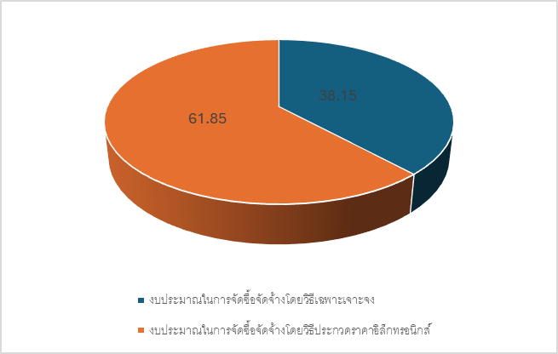

 | ภาพที่ 2 : แผนภูมิแสดงร้อยละของจำนวนงบประมาณในการจัดซื้อจัดจ้าง จำแนกตามวิธีการจัดซื้อจัดจ้างประจำปีงบ
 | ประมาณ พ.ศ.2568

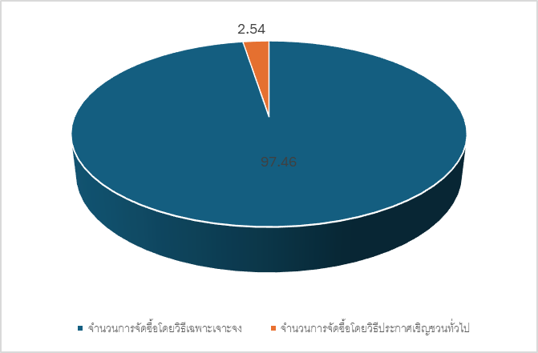

 | 2. วิเคราะห์ความเสี่ยง
 |  | จากการวิเคราะห์ความเสียงในส่วนของวิธีการจัดซื้อจัดจ้างทุกวิธี ได้แก่ วิธีเฉพาะเจาะจง และวิธีประกาศ
 | เชิญชวนทั่วไป (e-bidding) ในปีงบประมาณ พ.ศ.2568 พิจารณาจากโครงสร้าง ระบบงาน บุคลากร ทรัพย์สิน
 | และงบประมาณ พบว่าด้านบุคคลกร เป็นด้านความเสี่ยงในการปฏิบัติงาน แต่เป็นความเสี่ยงที่สามารถควบคุมได้ สำหรับ
 | ด้านโครงสร้าง ระบบบงาน บุคลากร ทรัพย์สิน และงบประมาณ ไม่มีความความเสี่ยง เนื่องจากเหตุปัจจัย ดังนี้
 | 1) โครงสร้าง มีการมอบหมายงานที่ชัดเจน มีเจ้าที่ปฏิบัติงานครบตามโครงสร้าง
 | 2) ระบบงาน การบริหารจัดการมีความชัดเจน มีเอกสารหลักฐานในการปฏิบัติงาน และข้อมูลที่บันทึกผ่านระบบจัดชื้อ
 | จัดจ้างภาครัฐ
 | 3) บุคลากร มีการมอบหมายหน้าที่ให้ผู้ปฏิบัติงานด้านพัสดุประจำส่วนจำส่วนงาน
 | 4) ทรัพย์สิน มีเครื่องมือ เช่น เครื่องคอมพิวเตอร์ ระบบอิเล็กทรอนิกส์ต่างๆ เพียงพอต่อการใช้งานของผู้ปฏิบัติงานทุกท่าน
 | 5) งบประมาณ ได้รับจัดสรรงบประมาณตามภารกิจของส่วนงานอย่างมีประสิทธิภาพ

-3-
 | 3. ปัญหาอุปสรรคหรือข้อจำกัด
 | 1) พระราชบัญญัติการจัดซื้อจัดจ้างและการบริหารพัสดุภาครัฐ พ.ศ. 2560 ระเบียบ กฎกระทรวง และหนังสือเวียนที่
 | เกี่ยวข้อง ซึ่งยากต่อความเข้าใจผู้ปฏิบัติงาน ต้องใช้การตีความและไม่เข้าใจขั้นตอน วิธีปฏิบัติงานที่ถูกต้อง ทำให้การปฏิบัติ
 | งานด้านพัสดุเกิดปัญหาและอุปสรรค
 | 2) ผู้ปฏิบัติงาน ขาดความรู้ความเข้าใจการกำหนดขอบเขตของงาน การกำหนดระยะเวลาดำเนินการ ระยะเวลาโครงการ
 | เงื่อนไขการจ่ายเงิน งวดงาน และการส่งมอบงาน ส่งผลให้การบริหารสัญญาผิดพลาด
 | 3) การปรับปรุงระบบของกรมบัญชีกลางอย่างต่อเนื่องตลอดเวลา ซึ่งส่งผลให้เกิดความชัดข้องในการเชื่อมต่อกับระบบ
 | จัดซื้อจัดจ้างภาครัฐด้วยอิเล็กทรอนิกส์ (Electronic Government Procurement : e-GP) ไม่สามารถบันทึกข้อมูลการ
 | จัดซื้อจัดจ้างลงในระบบได้
 | 4) การบริหารหัสดุ "วัสดุ ครุภัณฑ์" ที่มีเป็นจำนวนมากและกระจายอยู่หลายจุด ทำให้ยากต่อการควบคุม ตรวจสอบ
 | การจำแนกประเภท

 | 4. แนวทางการปรับปรุงแก้ไข และข้อเสนอแนะ
 |  | เทศบาลตำบลโนนสะอาด มีแนวทางปรับปรุงประสิทธิภาพของการจัดซื้อจัดจ้างพัสดุ ในระยะต่อไป ดังนี้
 | 1. จัดหาบุคลากรที่มีความรู้ด้านกฎหมาย ช่วยปฏิบัติงานด้านงานพัสดุกลางเนื่องจากกรปฏิบัติงานต้านการจัดซื้อจัดจ้าง
 | ต้องใช้การตีความ ภายใต้พระราชญัติการจัดซื้อจัดจ้างและการบริหารพัสดุภาครัฐ พ.ศ. 2560 ระเบียบ กฎ กระทรวง และ
 | หนังสือเวียนที่เกี่ยวข้อง
 | 2. จัดเวทีทำความเข้าใจ"แนวปฏิบัติเกี่ยวกับการบริหารด้านการพัสดุ"เพื่อให้ผู้ปฏิบัติงานสามารถปฏิบัติงานได้ถูกต้องตาม
 | พระราชบัญญัติการจัดซื้อจัดจ้างและการบริหารพัสดุภาครัฐ พ.ศ. 2560
 | 3. การประกาศเผยแพร่แผนการจัดซื้อจัดจ้างในระบบเครือข่ายสารสนเทศของกรมบัญชีกลางและของหน่วยงานของรัฐ
 | กำชับให้ผู้รับผิดชอบมีความละเอียดรอบคอบในการตรวจสอบเอกสารแผนการขัดซื้อจัดจ้างและผู้บังคับปัญชาควรสอบทาน
 | ก่อนที่จะน้ำประกาศแพร่
 | 4. การตรวจสอบและปรับปรุงข้อมูลพัสดุของหน่วยงานและรายงานผลการดำเนินการต่อ นายกเทศมนตรีตำบลโนนสะอาด

